Лист1
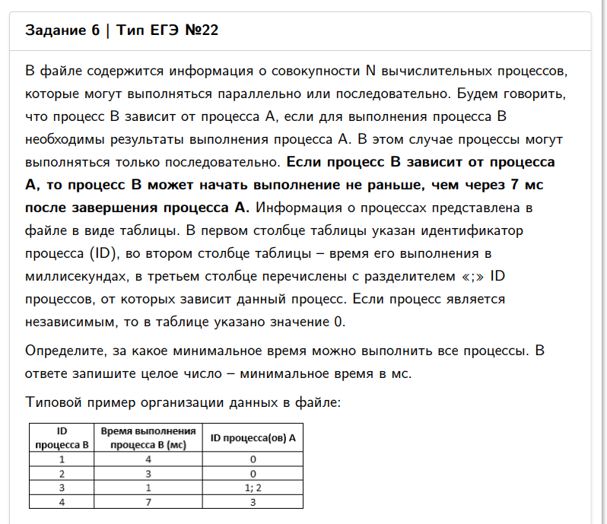
ID процесса B | Время выполнения процесса B (мс) | ID процесса (ов) A
1 | 19 | 0 |  |  | 0 | 0 | 0 | 19 | 134
2 | 24 | 1 | 9 | 18 | 26 | 110 | 97 | 134
3 | 24 | 6 |  |  | 54 | 0 | 0 | 78
4 | 22 | 10 |  |  | 105 | 0 | 0 | 127
5 | 21 | 0 |  |  | 0 | 0 | 0 | 21
6 | 12 | 14 | 20 |  | 35 | 26 | 0 | 47
7 | 26 | 6 | 14 |  | 54 | 35 | 0 | 80
8 | 25 | 1 | 6 | 10 | 26 | 54 | 105 | 130
9 | 23 | 16 | 20 |  | 80 | 26 | 0 | 103
10 | 18 | 14 | 16 |  | 35 | 80 | 0 | 98
11 | 27 | 1 | 14 |  | 26 | 35 | 0 | 62
12 | 9 | 15 | 20 |  | 61 | 26 | 0 | 70
13 | 21 | 14 | 19 | 20 | 35 | 51 | 26 | 72
14 | 28 | 0 |  |  | 0 | 0 | 0 | 28
15 | 28 | 20 |  |  | 26 | 0 | 0 | 54
16 | 38 | 1 | 14 |  | 26 | 35 | 0 | 73
17 | 39 | 5 |  |  | 28 | 0 | 0 | 67
18 | 10 | 5 | 15 | 16 | 28 | 61 | 80 | 90
19 | 16 | 5 | 20 |  | 28 | 26 | 0 | 44
20 | 19 | 0 |  |  | 0 | 0 | 0 | 19
0 |  |  |  |  |  |  |  | 0

